关系图
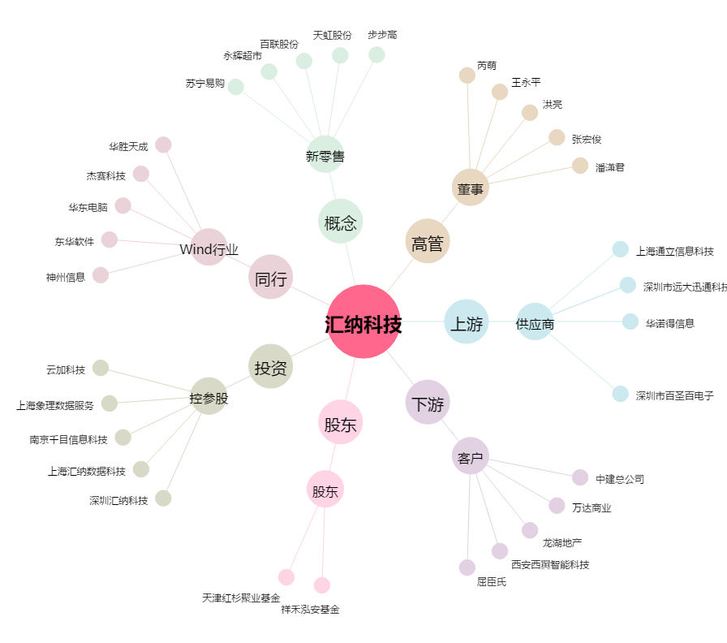
汇纳科技[300609.SZ] - 关系概览图

